상품제안서
상감운학문 호작도 리필심세트 | 상품코드: S42564

 |  |  |  |  |  |  | 02-713-8555 | www.synergygift.co.kr
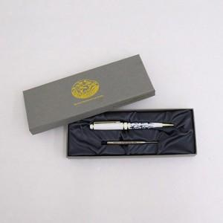

【상세/제작정보】

【인쇄/포장옵션】 | 레이저 / 포장지포장

【공급단가】 | 수량 | 20~ | 100~ | 300~ | 500~ | 1,000~
*VAT별도 | 호작도 블랙 | 12,800원 | 12,300원 | 11,700원 | 11,400원 | 11,200원
 | 호작도 화이트 | 12,800원 | 12,300원 | 11,700원 | 11,400원 | 11,200원
 | 상감운학문(블랙) | 13,440원 | 12,910원 | 12,280원 | 11,970원 | 11,760원
 | 상감운학문(화이트) | 13,440원 | 12,910원 | 12,280원 | 11,970원 | 11,760원

【상품 URL】 | https://www.synergygift.co.kr:443/src/goods_detail.php?gdno=42564

